Basis
PEUTER HALAL |  |  |  | Menu juli 2026 |  |  | Feestdag


 |  |  | 2026-07-01 | 2026-07-02 | 2026-07-03 |  |  | week 1
 |  |  | Knolseldersoep - Gevogelte balletjes - Vleesjus - Broccoli gestoofd - Natuuraardappelen | Broccolisoep - Visplankje - Vissaus - Regenboogwortelen gestoofd - Natuuraardappelen | Preisoep - Kalkoenblokjes - Vleesjus - Stamppot van spinazie
2026-07-06 |  | 2026-07-07 | 2026-07-08 | 2026-07-09 | 2026-07-10 |  |  | week 2
Wortelsoep - Kipblokjes - Vleesjus - Zomergroenten gestoofd - Natuuraardappelen |  | Courgettesoep - Gevogelte burger - Vleesjus - Stamppot van spitskool | Seldersoep - Kalkoenblokjes - Vleesjus - Kleurrijke groenten gestoofd - Natuuraardappelen | Groentesoep - Schartong - Vissaus - Stamppot van courgette | Tomaatgroentensoep - Vegetarische bolognaise - Elleboogjes | tarwe
2026-07-13 |  | 2026-07-14 | 2026-07-15 | 2026-07-16 | 2026-07-17 |  |  | week 3
Seldersoep - Vegetarische paella | tarwe | Broccolisoep - Gevogelte worst - Vleesjus - Boontjes gestoofd - Natuuraardappelen | Groentesoep - Visblokjes - Vissaus - Wortelen gestoofd - Natuuraardappelen | Tomaatgroentesoep - Kipblokjes - Vleesjus - Stamppot van savooi | Preisoep - Gepaneerde vis - Vissaus - Brunoisegroenten - Aardappelpuree | tarwe
2026-07-20 |  | 2026-07-21 | 2026-07-22 | 2026-07-23 | 2026-07-24 |  |  | week 4
Courgettesoep - Tajine van kip met groenten en aardappelen |  | Feestdag | Tomaatpompoensoep - Goulash van kip - Rijst | Bloemkoolsoep - Kalkoenblokjes - Vleesjus - Boontjes gestoofd - Aardappelpuree | Knolseldersoep - Gevogelte balletjes - Vleesjus - Appeltjes met knolselder en rode biet - Natuuraardappelen
2026-07-27 |  | 2026-07-28 | 2026-07-29 | 2026-07-30 | 2026-07-31 |  |  | week 5
Preisoep - Kipblokjes - Vleesjus - Stamppot van wortel |  | Tomaatgroentesoep - Visblokjes - Vissaus - Stamppot van prei | Wortelsoep - Kalkoenblokjes - Vleesjus - Fit mix gestoofd - Natuuraardappelen | Knolseldersoep - Vegetarische balletjes met groentensaus - Rijst | Courgettesoep - Gevogelte worst - Vleesjus - Appelmoes - Natuuraardappelen |  | 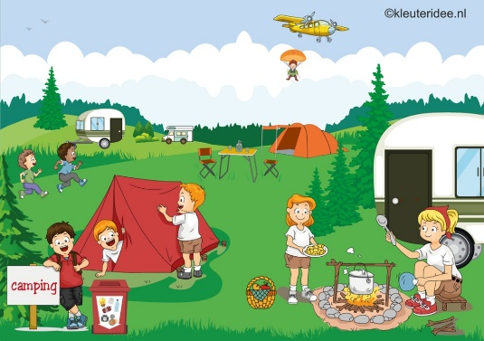
 |  |  | Zomergroenten: paprika, erwten, maïs, ajuin |  | Appeltjes met knolselder en rode biet: bevat ook banaan
Menu onder voorbehoud van wijzigingen |  |  | Kleurrijke groenten: wortel, romano bonen, broccoli, ajuin |  | Fitmix: courgette, pastinaak, wortelen, ajuin
 |  |  | Brunoisegroenten: wortel, gele rapen, knolselder, ajuin

